Worksheet
Изображение* | ID | Код | Артикул* | Название товара* | Цена, руб.* | Основной | Удаленный | В пути | 0 | Ваш заказ
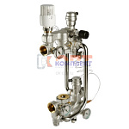 | 819351 | VLC-813008 | VT.COMBI.0.180 | Насосно-смесительный узел с термоголовкой, без насоса, монтажная длина насоса 180 мм | 33 591.00 руб. | 1 | >100 | 0 | шт |  | 0
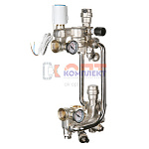 | 834814 | VLC-999119 | VT.COMBI.S.180M | Насосно-смесительный узел с сервоприводом, без насоса, монтажная длина насоса 180 мм (M) | 36 881.00 руб. | 0 | 4 | 0 | шт |  | 0
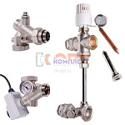 | 819353 | VLC-813010 | VT.DUAL.0.130 | Насосно-смесительный узел без насоса, монтажная длина насоса 130 мм | 39 925.00 руб. | 0 | 10 | 0 | шт |  | 0
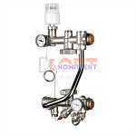 | 819368 | VLC-813025 | VT.TECHNOMIX.0.130 | Насосно-смесительный узел, без насоса, монтажная длина насоса 130 мм (Италия) | 27 872.00 руб. | 1 | >25 | 0 | шт |  | 0
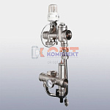 | 819369 | VLC-813026 | VT.VALMIX.0.130 | Насосно-смесительный узел, без насоса, монтажная длина насоса 130 мм | 12 562.00 руб. | 5 | >100 | 0 | шт |  | 0
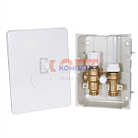 | 819364 | VLC-813021 | VT.ICBOX.1.0 | Терморегулирующий монтажный комплект IC-BOX 1 | 16 652.00 руб. | 0 | 0 | 0 | шт |  | 0
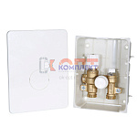 | 819365 | VLC-813022 | VT.ICBOX.2.0 | Терморегулирующий монтажный комплект IC-BOX 2 | 16 652.00 руб. | 1 | >25 | 0 | шт |  | 0
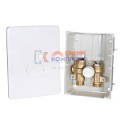 | 819366 | VLC-813023 | VT.ICBOX.4.0 | Терморегулирующий монтажный комплект IC-BOX 4 | 11 336.00 руб. | 0 | 4 | 0 | шт |  | 0
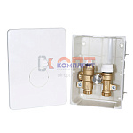 | 819367 | VLC-813024 | VT.ICBOX.5.0 | Терморегулирующий монтажный комплект IC-BOX 5 | 12 093.00 руб. | 0 | 7 | 0 | шт |  | 0
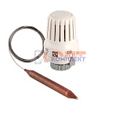 | 819346 | VLC-813003 | VT.3011.0.0 | Термоголовка с погружным датчиком диап. Регул-ки 20-70С 2м. (1/18шт) | 1 964.00 руб. | 2 | >100 | 0 | шт |  | 0
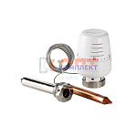 | 819344 | VLC-813001 | VT.5011.0.0 | Термоголовка с выносным погружным датчиком (диап. Регул-ки 20-60С) 2м. (5 /40шт) | 6 292.00 руб. | 4 | >50 | 0 | шт |  | 0
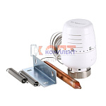 | 819345 | VLC-813002 | VT.5012.0.0 | Термоголовка с выносным накладным датчиком (диап. Регул-ки 20-60С) 2м. (5 /40шт) | 5 302.00 руб. | 2 | >50 | 0 | шт |  | 0
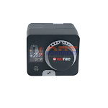 | 819363 | VLC-813020 | VT.ACC10.0.0 | Сервомотор со встроенным контроллером | 41 266.00 руб. | 0 | >10 | 0 | шт |  | 0
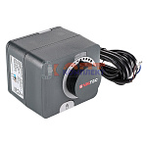 | 819360 | VLC-813017 | VT.M106.0.024 | Сервомотор для смесительного клапана 24В (AVC05) | 24 717.00 руб. | 0 | 0 | 0 | шт |  | 0
 | 819361 | VLC-813018 | VT.M106.0.230 | Сервомотор для смесительного клапана 230В | 24 717.00 руб. | 0 | >10 | 0 | шт |  | 0
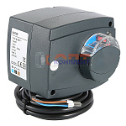 | 819362 | VLC-813019 | VT.M106.R.024 | Радиальный сервомотор, для смесительного клапана 24В (0-10 В) (AVC10Y) | 42 386.00 руб. | 0 | 4 | 0 | шт |  | 0
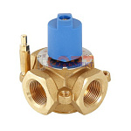 | 819354 | VLC-813011 | VT.MIX03.G.05 | Трехходовой смесительный клапан 3/4 | 8 488.00 руб. | 2 | >25 | 0 | шт |  | 0
 | 819355 | VLC-813012 | VT.MIX03.G.06 | Трехходовой смесительный клапан 1 | 8 097.00 руб. | 2 | >25 | 0 | шт |  | 0
 | 819356 | VLC-813013 | VT.MIX03.G.07 | Трехходовой смесительный клапан 1 1/4 | 9 444.00 руб. | 3 | >25 | 0 | шт |  | 0
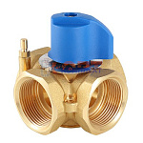 | 819357 | VLC-813014 | VT.MIX04.G.05 | Четырехходовой смесительный клапан 3/4 | 9 299.00 руб. | 0 | 8 | 0 | шт |  | 0
 | 819358 | VLC-813015 | VT.MIX04.G.06 | Четырехходовой смесительный клапан 1 | 9 108.00 руб. | 2 | 1 | 0 | шт |  | 0
 | 819359 | VLC-813016 | VT.MIX04.G.07 | Четырехходовой смесительный клапан 1 1/4 | 10 603.00 руб. | 0 | 1 | 0 | шт |  | 0
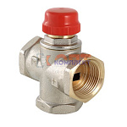 | 819347 | VLC-813004 | VT.MR01.N.0603 | Клапан трехходовой смесительный 1" (с боковым смешиванием, без полного перекрытия) (2 /32шт) | 7 273.00 руб. | 2 | >25 | 0 | шт |  | 0
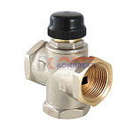 | 819348 | VLC-813005 | VT.MR02.N.0603 | Клапан трехходовый смесительный 1" (с центральным смешиванием) (2 /32шт) | 8 049.00 руб. | 2 | >25 | 0 | шт |  | 0
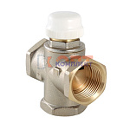 | 819349 | VLC-813006 | VT.MR03.N.0603 | Клапан трехходовой смесительный 1" (с боковым смешиванием, с возможностью полного перекрытия) (2 /3 | 7 513.00 руб. | 3 | >50 | 0 | шт |  | 0

